상품제안서
몬스터 파스텔 맥세이프 스마트톡 카드케이스 | 상품코드: F28085

 |  |  |  |  |  |  | 02-412-0044 | www.easy1.co.kr
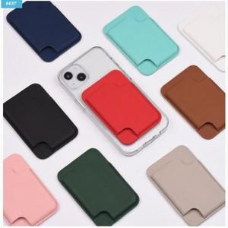

【상세/제작정보】

【인쇄/포장옵션】 | 실크, 레이저 / 포장불가능

【공급단가】 | 수량 | 100~ | 300~ | 500~ | 1,000~ | 3,000~
*VAT별도 | 단가 | 13,680원 | 13,450원 | 13,110원 | 12,880원 | 12,540원

【상품 URL】 | http://www.easy1.co.kr/src/goods_detail.php?gdno=28085

